Sheet1
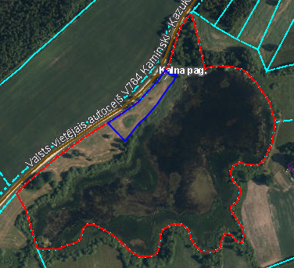
 | Neapbūvētās zemes noma*
 | Kadastra apzīmējums | Nosaukums, pagasts | Kopējā z.v. platība, ha | Nomas platība, ha | Lietošanas mērķis | Nomas maksa bez PVN gadā (EUR) | Sludinājuma ievietošanas mājaslapā uz 5 dd, datums | Pieteikšanās termiņš līdz … ieskaitot**
 | 56660060176 | Dubultu dīķis, Kalna | 9.0 | 0.3 | personisko palīgsaimniecību vajadzībām | 12.00 | 09.10.2023. | 13.10.2023.

*Saskaņā ar Jēkabpils novada domes 28.04.2022. noteikumiem “Neapbūvēta zemesgabala nomas tiesību piešķiršanas kārtība Jēkabpils novada pašvaldībā”.
** Ja pretendentu pieteikšanās termiņā, kas nav īsāks par piecām darbdienām, piesakās vairāki pretendenti, neapbūvēta zemesgabala nomnieku noskaidro rakstiskā vai mutiskā izsolē. Pieteikumus, kas iesniegti pēc norādītā termiņa, neizskata.

